ENCARGOS SOCIAIS
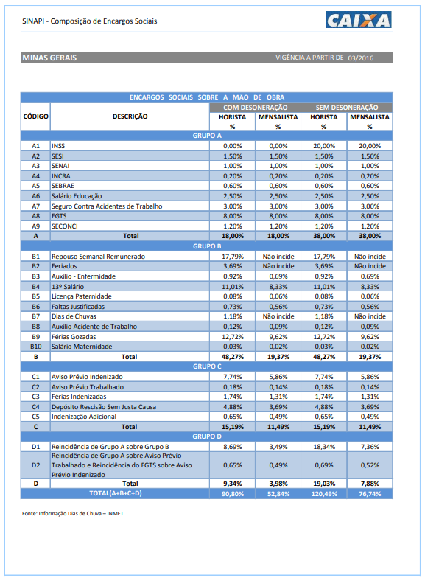

Curva ABC
CURVA ABC

ÓRGÃO CONTRATANTE: TRIBUNAL REGIONAL FEDERAL DA 6ª REGIÃO
OBJETO: Contratação de empresa especializada para levantamento cadastral, com desenvolvimento em plataforma BIM (Building Information Modeling) e elaboração de Projeto Básico, destinados à contratação de empresa de manutenção preventiva e corretiva no âmbito dos Edifícios SEDE da seccional de Belo Horizonte-MG.
DATA-BASE SINAPI NÃO DESONERADO MENSALISTA: 10/2022

ITEM | DISCIPLINAS | VALOR | % | % ACUMULADO | CONCEITO
1.1 | Levantamento Cadastral em BIM (Edifício AFP) |  | #DIV/0! | #DIV/0! | #DIV/0!
2.1 | Levantamento Cadastral em BIM (Edifício ERA) |  | #DIV/0! | #DIV/0! | #DIV/0!
3.1 | Levantamento Cadastral em BIM (Edifício ODC) |  | #DIV/0! | #DIV/0! | #DIV/0!
5.1 | Levantamento Cadastral em BIM (Galpão - Arquivo Judicial) |  | #DIV/0! | #DIV/0! | #DIV/0!
1.2 | Memorial de Descritivo e Justificado (Edifício AFP) |  | #DIV/0! | #DIV/0! | #DIV/0!
1.6 | Plano de Manutenção, Operação e Controle - PMOC (Edifício AFP) |  | #DIV/0! | #DIV/0! | #DIV/0!
2.2 | Memorial de Descritivo e Justificado (Edifício ERA) |  | #DIV/0! | #DIV/0! | #DIV/0!
2.6 | Plano de Manutenção, Operação e Controle - PMOC (Edifício ERA) |  | #DIV/0! | #DIV/0! | #DIV/0!
3.2 | Memorial de Descritivo e Justificado (Edifício ODC) |  | #DIV/0! | #DIV/0! | #DIV/0!
3.6 | Plano de Manutenção, Operação e Controle - PMOC (Edifício ODC) |  | #DIV/0! | #DIV/0! | #DIV/0!
4.1 | Levantamento Cadastral em BIM (Edifício NUCON) |  | #DIV/0! | #DIV/0! | #DIV/0!
6.1 | Levantamento Cadastral em BIM (Casa Central de Perícias) |  | #DIV/0! | #DIV/0! | #DIV/0!
1.4 | Especificação Técnica Específica - ETE (Edifício AFP) |  | #DIV/0! | #DIV/0! | #DIV/0!
1.5 | Planilhas Orçamentárias e de Quantitativos PSQ's (Edifício AFP) |  | #DIV/0! | #DIV/0! | #DIV/0!
2.4 | Especificação Técnica Específica - ETE (Edifício ERA) |  | #DIV/0! | #DIV/0! | #DIV/0!
2.5 | Planilhas Orçamentárias e de Quantitativos PSQ's (Edifício ERA) |  | #DIV/0! | #DIV/0! | #DIV/0!
3.4 | Especificação Técnica Específica - ETE (Edifício ODC) |  | #DIV/0! | #DIV/0! | #DIV/0!
3.5 | Planilhas Orçamentárias e de Quantitativos PSQ's (Edifício ODC) |  | #DIV/0! | #DIV/0! | #DIV/0!
5.2 | Memorial Descritivo e Justificativo (Galpão - Arquivo Judicial) |  | #DIV/0! | #DIV/0! | #DIV/0!
5.6 | Plano de Manutenção, Operação e Controle - PMOC (Galpão - Arquivo Judicial) |  | #DIV/0! | #DIV/0! | #DIV/0!
5.4 | Especificação Técnica Específica - ETE (Galpão - Arquivo Judicial) |  | #DIV/0! | #DIV/0! | #DIV/0!
5.5 | Planilhas Orçamentárias e de Quantitativos PSQ's (Galpão - Arquivo Judicial) |  | #DIV/0! | #DIV/0! | #DIV/0!
1.3 | Especificação Técnica Geral - ETG (Edifício AFP) |  | #DIV/0! | #DIV/0! | #DIV/0!
2.3 | Especificação Técnica Geral - ETG (Edifício ERA) |  | #DIV/0! | #DIV/0! | #DIV/0!
3.3 | Especificação Técnica Geral - ETG (Edifício ODC) |  | #DIV/0! | #DIV/0! | #DIV/0!
4.2 | Memorial Descritivo e Justificativo (Edifício NUCON) |  | #DIV/0! | #DIV/0! | #DIV/0!
4.6 | Plano de Manutenção, Operação e Controle - PMOC (Edifício NUCON) |  | #DIV/0! | #DIV/0! | #DIV/0!
6.2 | Memorial Descritivo e Justificativo (Casa Central de Perícias) |  | #DIV/0! | #DIV/0! | #DIV/0!
6.6 | Plano de Manutenção, Operação e Controle - PMOC (Casa Central de Perícias) |  | #DIV/0! | #DIV/0! | #DIV/0!
5.3 | Especificação Técnica Geral - ETG (Galpão - Arquivo Judicial) |  | #DIV/0! | #DIV/0! | #DIV/0!
4.4 | Especificação Técnica Específica - ETE (Edifício NUCON) |  | #DIV/0! | #DIV/0! | #DIV/0!
4.5 | Planilhas Orçamentárias e de Quantitativos PSQ's (Edifício NUCON) |  | #DIV/0! | #DIV/0! | #DIV/0!
6.4 | Especificação Técnica Específica - ETE (Casa Central de Perícias) |  | #DIV/0! | #DIV/0! | #DIV/0!
6.5 | Planilhas Orçamentárias e de Quantitativos PSQ's (Casa Central de Perícias) |  | #DIV/0! | #DIV/0! | #DIV/0!
4.3 | Especificação Técnica Geral - ETG (Edifício NUCON) |  | #DIV/0! | #DIV/0! | #DIV/0!
6.3 | Especificação Técnica Geral - ETG (Casa Central de Perícias) |  | #DIV/0! | #DIV/0! | #DIV/0!
1.7 | Outros Custos Diretos - Impressões |  | #DIV/0! | #DIV/0! | #DIV/0!
2.7 | Outros Custos Diretos - Impressões |  | #DIV/0! | #DIV/0! | #DIV/0!
3.7 | Outros Custos Diretos - Impressões |  | #DIV/0! | #DIV/0! | #DIV/0!
4.7 | Outros Custos Diretos - Impressões |  | #DIV/0! | #DIV/0! | #DIV/0!
5.7 | Outros Custos Diretos - Impressões |  | #DIV/0! | #DIV/0! | #DIV/0!
6.7 | Outros Custos Diretos - Impressões |  | #DIV/0! | #DIV/0! | #DIV/0!

 |  | 0.00

 |  | CONCEITO | %
 |  | A | 65%
 |  | B | 90%
 |  | C | 100%

